Hoja 1
{
Nombre emisora | Frecuencia operación(MHz) | Ancho de banda señal recibida adjunte evidencia de la medida | ¿Contiene la señal L+R? (SI/NO) | ¿Contiene señal piloto? (SI/NO) | ¿Contiene la Señal L-R? (SI/NO) | ¿Contiene la señal RBDS? (SI/NO) | ¿La emisora se encuentra registrada? indique el distintivo asignado | Imagen de evidencia de la señal demodulada donde identifique cada uno de sus caracteristicas (deben editar la imagen captada del computador e identificar los nombres de las componentes de la señal) | Clase de estacion
La aguapachosa | 105.1 | 179 Khz | si | no | no | no | HJU95 |  | D
W radio | 90.7 MHZ | 200K hz | si | si | si | si | HJQ72 | 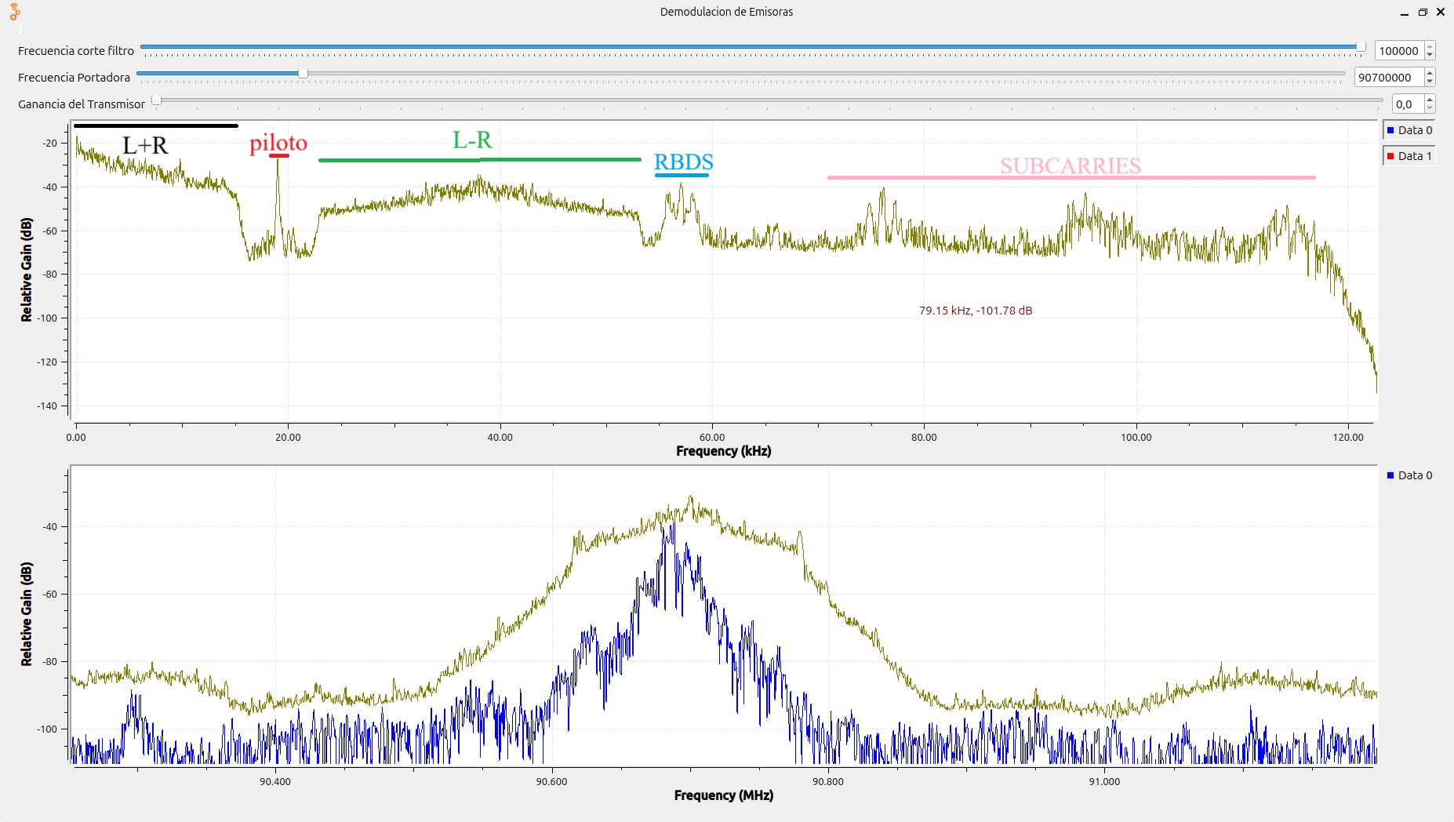 | B
Policia Nacional | 91.7Mhz | 154khz | si | si | no | no | HJO93 | 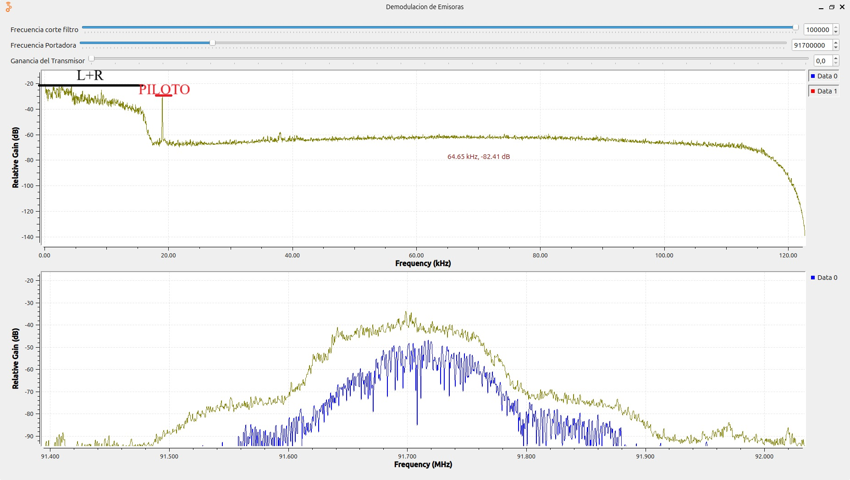 | B
Radio Nacional | 92.3 | 151khz | si | si | si | no | HJZM | 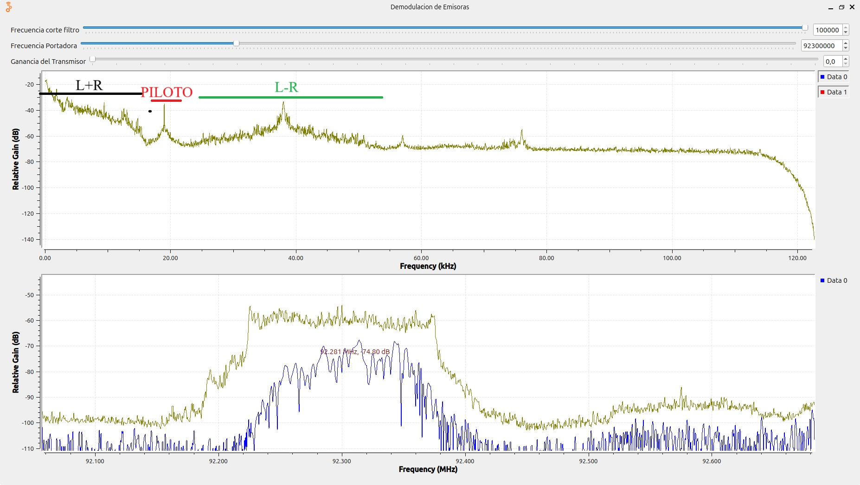 | A
ejercito nacional | 92.9 | 218Khz | si | si | no | no | HJO93+H7 | 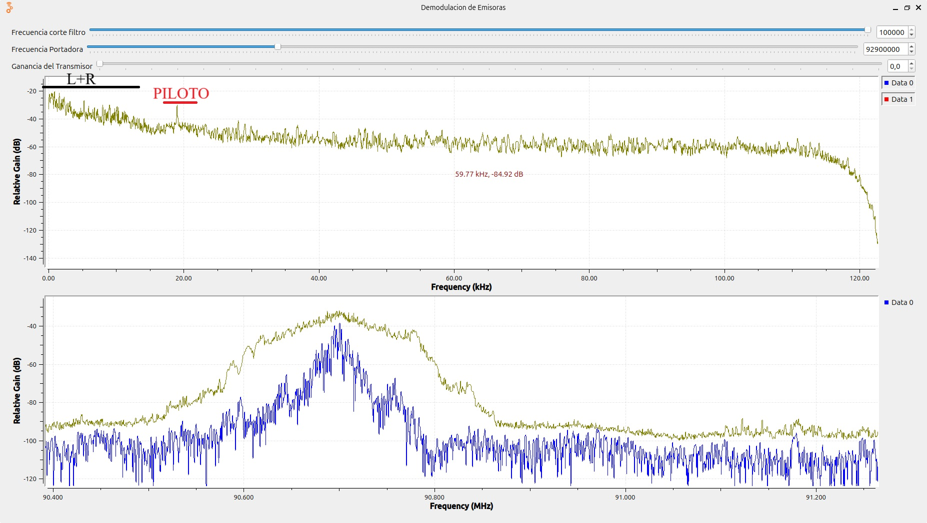 | A
La Brujula | 93.4 | 202 kHZ | si | si | si | no | HJU94 | 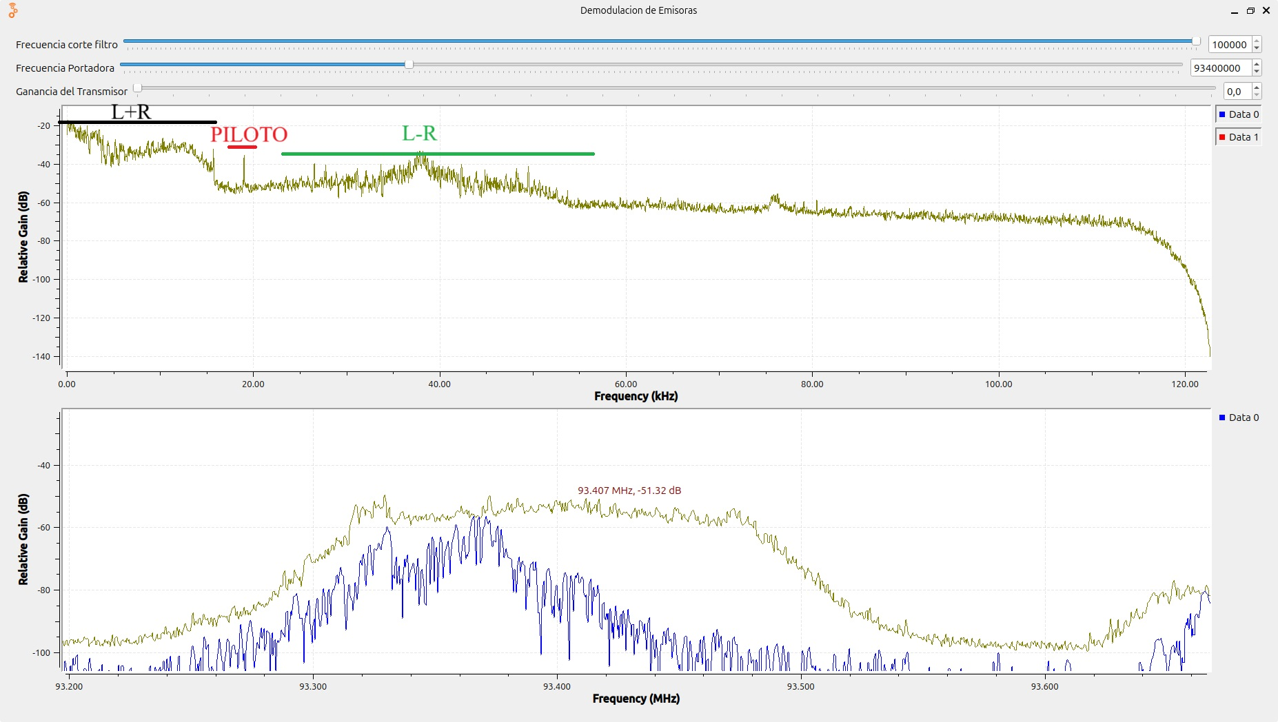 | D
Tropicana | 95.7 | 140khz | si | si | si | si | HJNH | 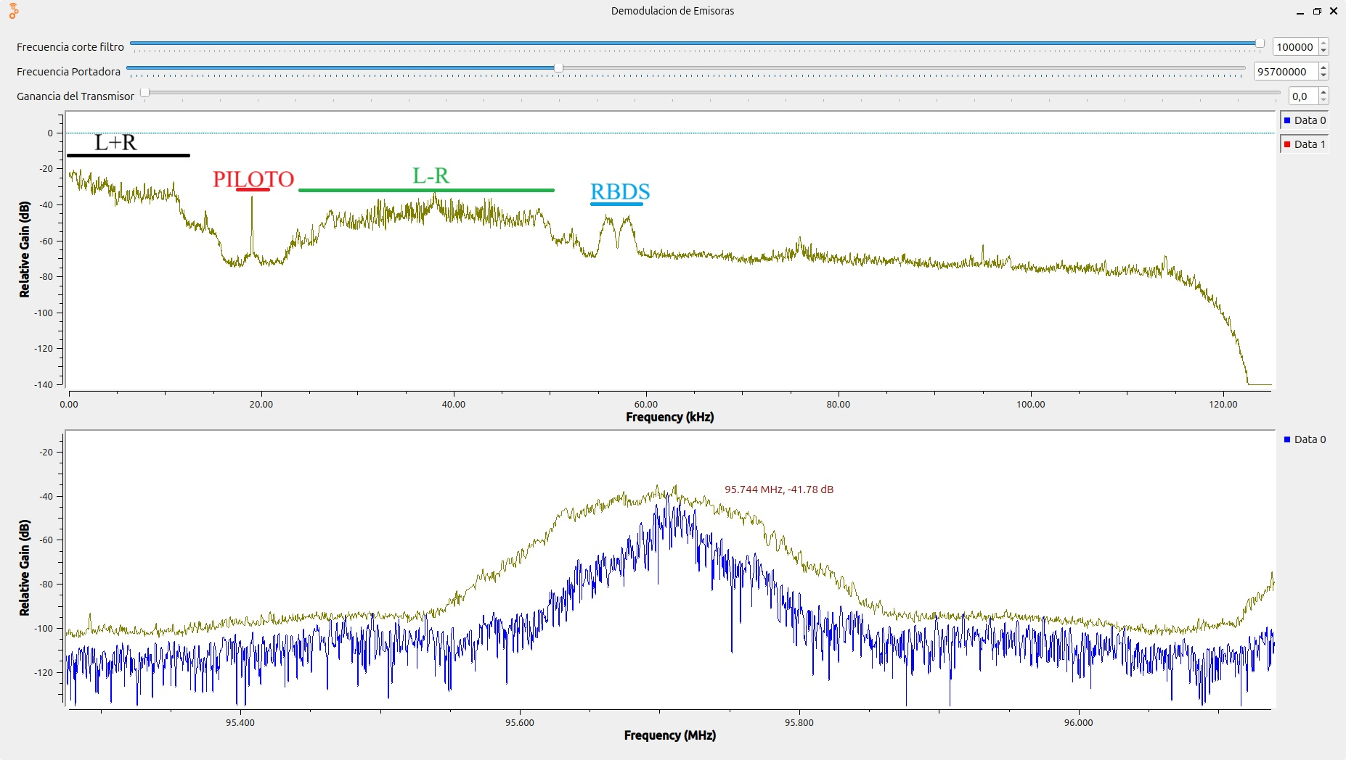 | B
santo tomas | 96.2 | 152 Khz | si | si | si | no | HJB91 | 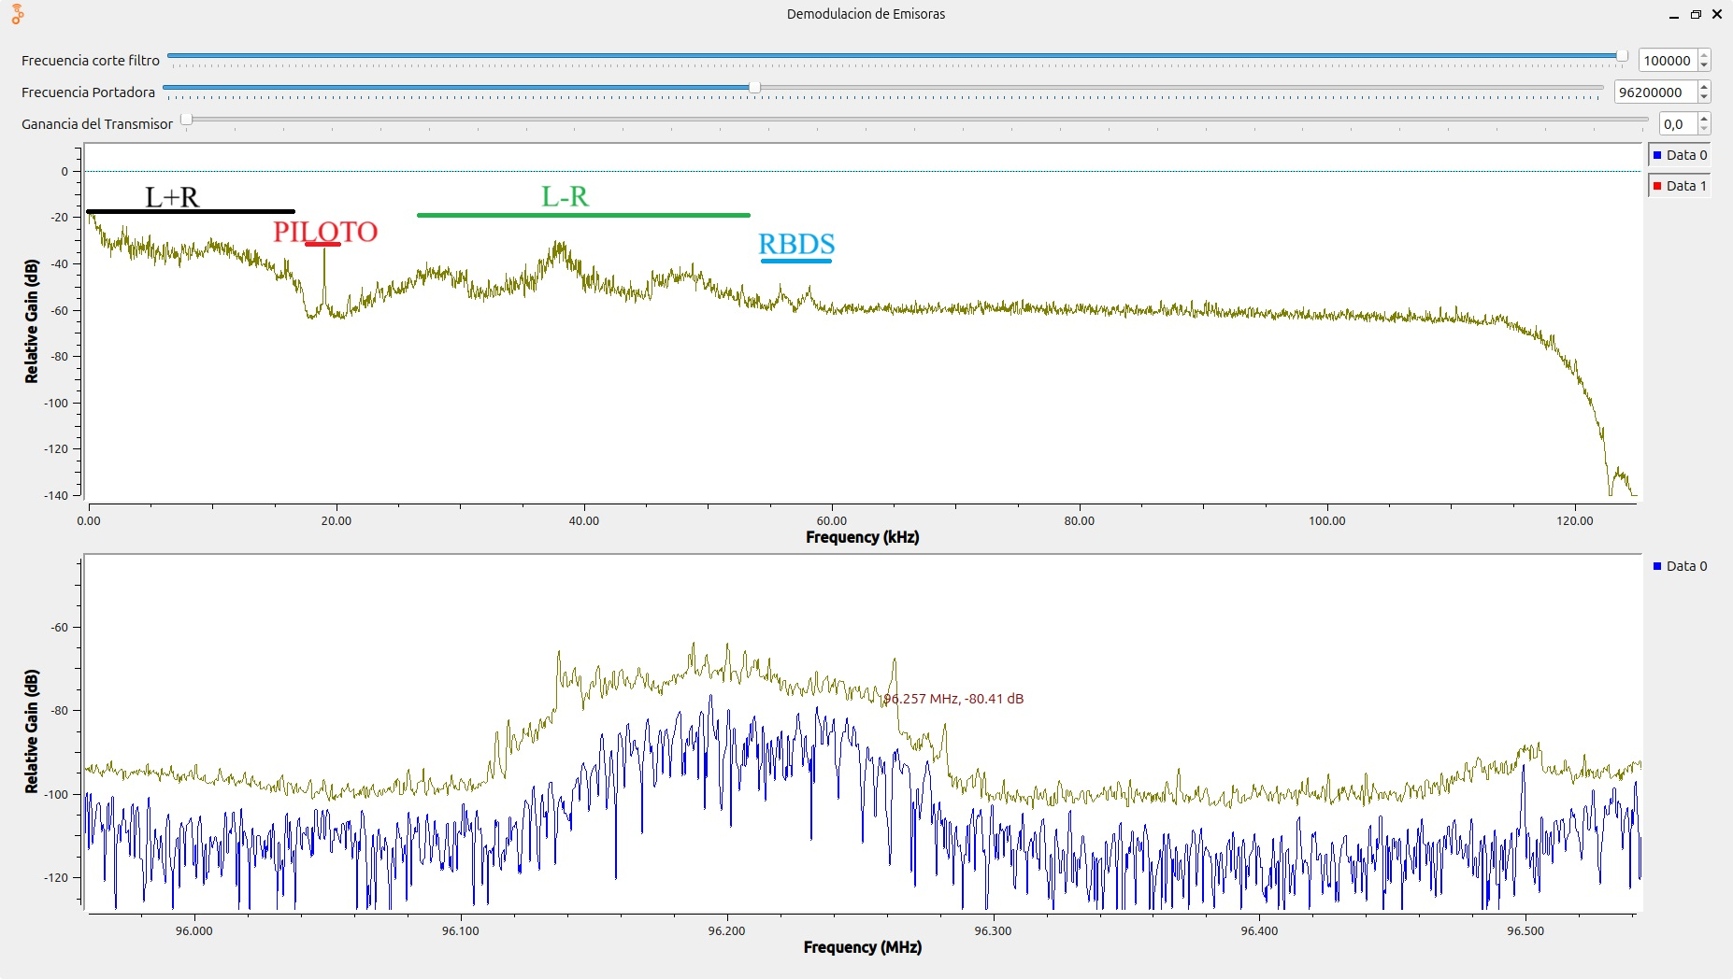 | B
La fm | 99.7 | 119 Khz | si | si | si | no | HJDY | 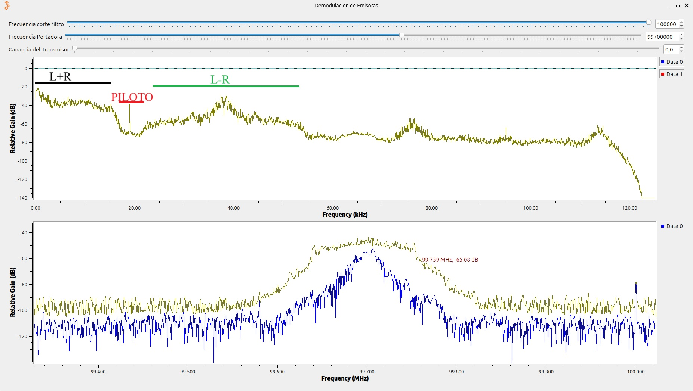 | B
La mega | 102.5 | 126 K hz | si | si | no | no | HJQ66 | 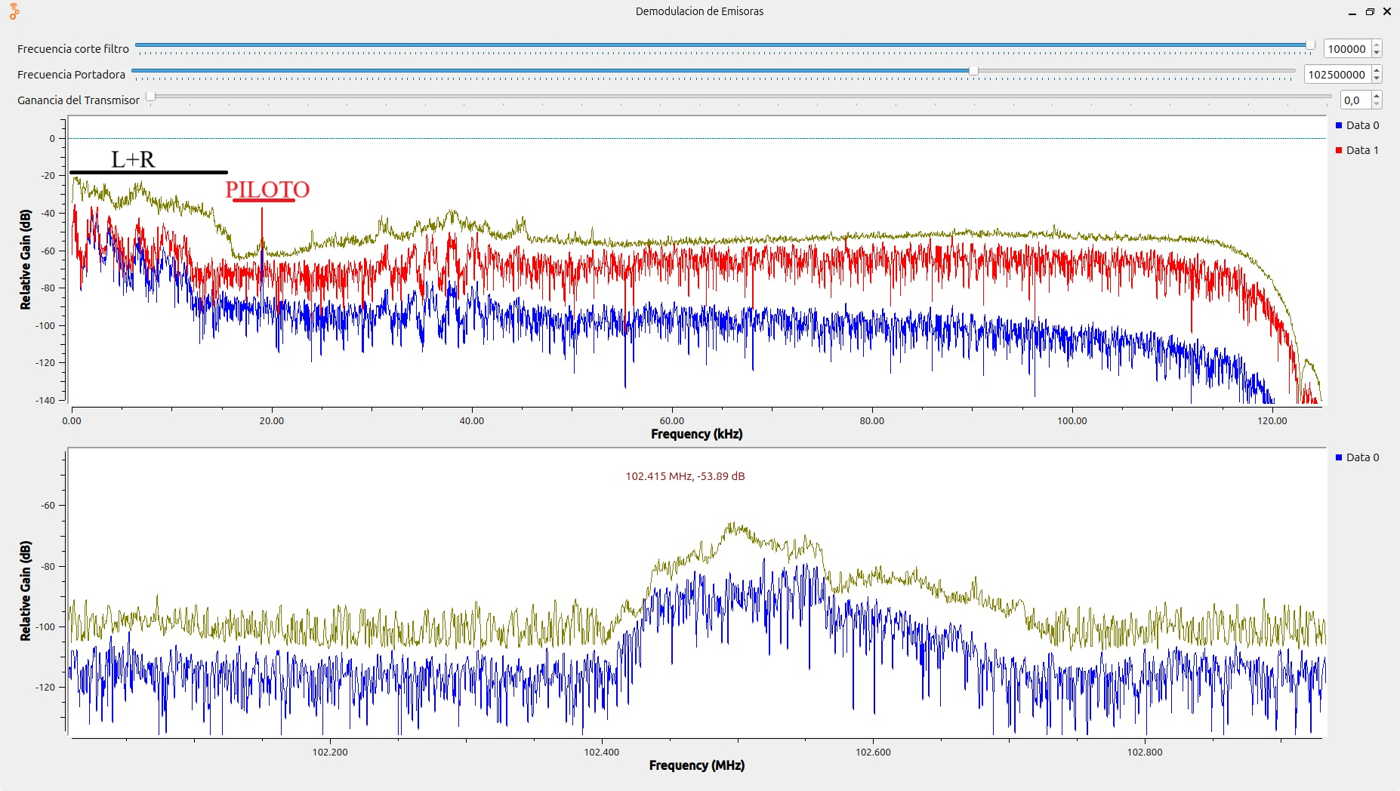 | B
Radio uno | 106.7 | 163 Khz | si | si | no | no | HJYC | 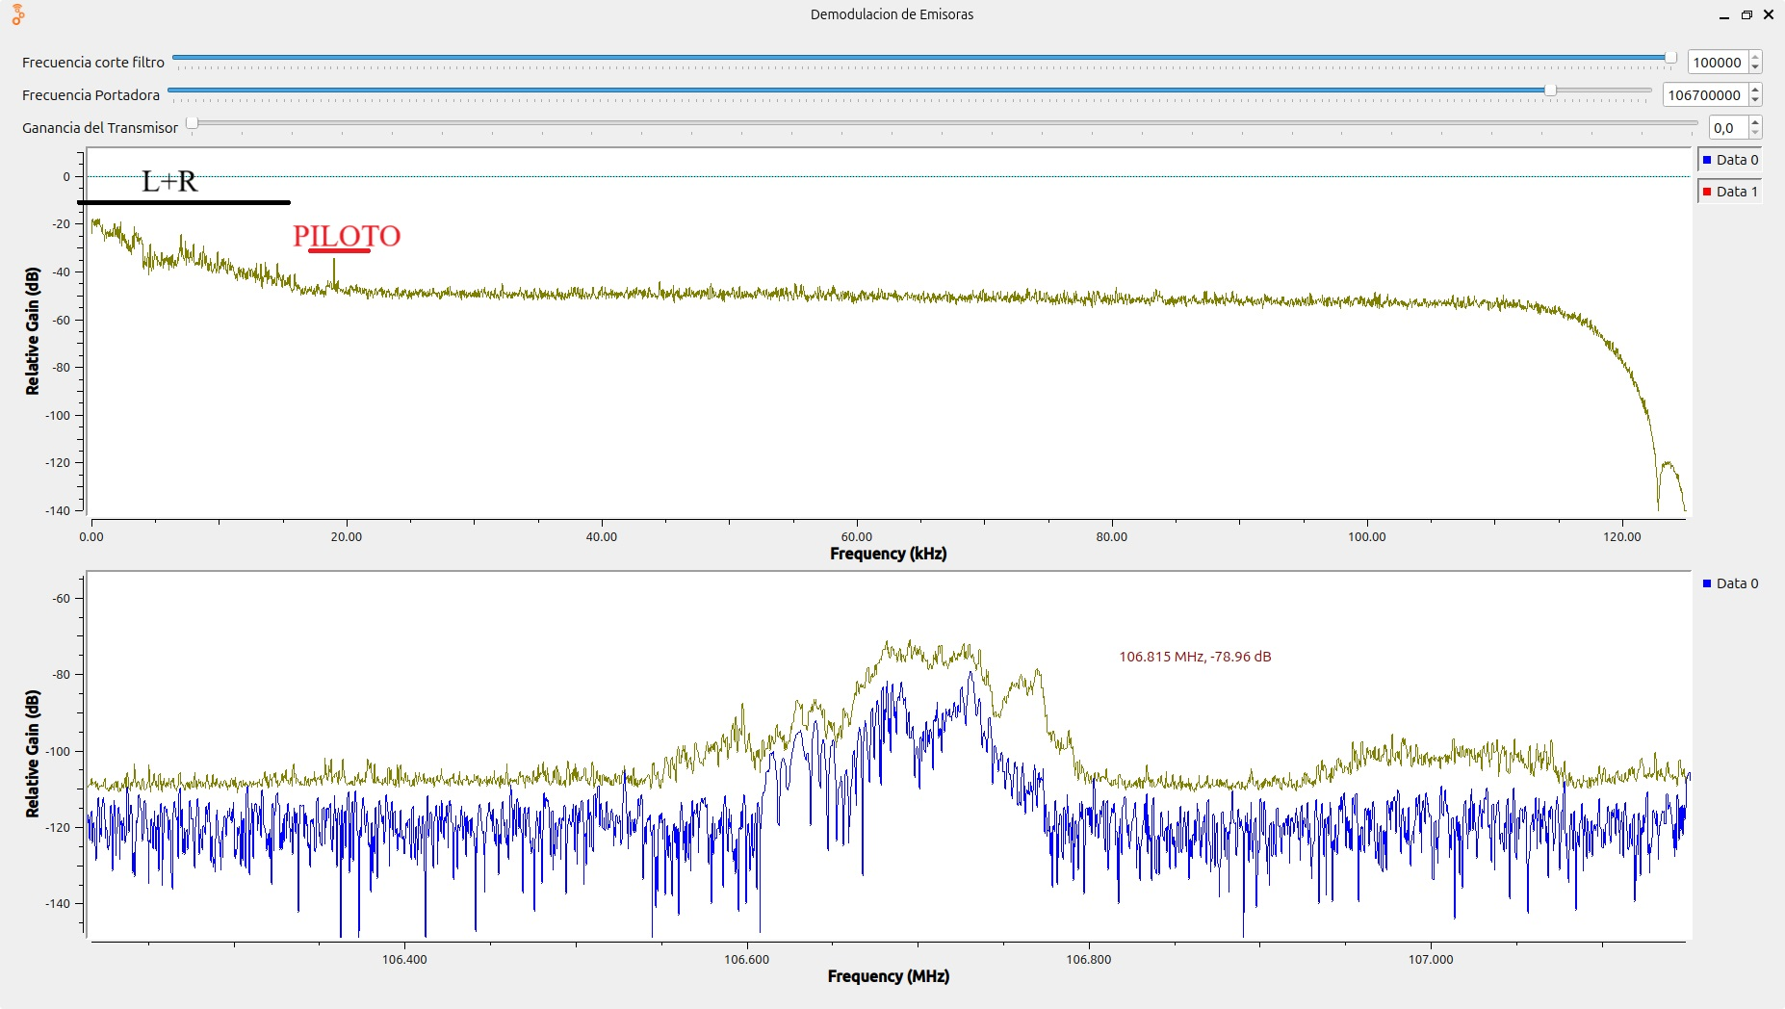 | C

